상품제안서
송월 추석 타올 130g 3매 세트 | 상품코드: S42433

 |  |  |  |  |  |  | 02-713-8555 | www.synergygift.co.kr
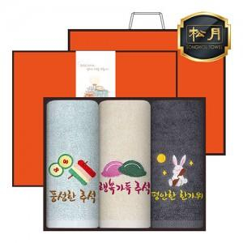

【상세/제작정보】 | <p><span style="font-size: 14pt;">※ 자수인쇄 디자인 난이도에 따라 비용 편차 발생 됩니다.</span><span style="font-size: 14pt;">​</span><span style="font-size: 14pt;">​</span></p>

【인쇄/포장옵션】 | 실크, 자수 / 포장지포장

【공급단가】 | 수량 | 50~ | 100~ | 300~ | 500~ | 1,000~
*VAT별도 | 단가 | 14,970원 | 14,510원 | 14,050원 | 13,480원 | 12,910원

【상품 URL】 | https://www.synergygift.co.kr:443/src/goods_detail.php?gdno=42433

